统计格式
款式风格 | LOGO | 颜色 | 尺码 | 所需数量 | 部门名称 | 员工姓名 | 示意图
经典款（短袖） | sina20年定制 | 黑色 | XS |  |  |  | 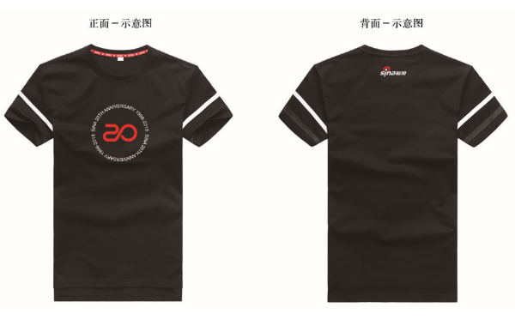
 |  |  | S
 |  |  | M
 |  |  | L
 |  |  | XL
 |  |  | 2XL
 |  |  | 3XL
 |  |  | 4XL
经典款（短袖） | sina20年定制 | 白色 | XS |  |  |  | 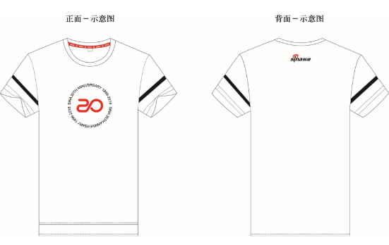
 |  |  | S
 |  |  | M
 |  |  | L
 |  |  | XL
 |  |  | 2XL
 |  |  | 3XL
 |  |  | 4XL
经典款（短袖） | sina20年定制 | 灰色 | XS |  |  |  | 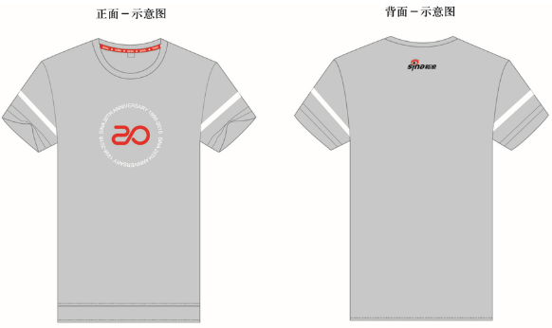
 |  |  | S
 |  |  | M
 |  |  | L
 |  |  | XL
 |  |  | 2XL
 |  |  | 3XL
 |  |  | 4XL
个性款（七分袖）彩色字母 | sina20年定制 | 黑色 | XS |  |  |  | 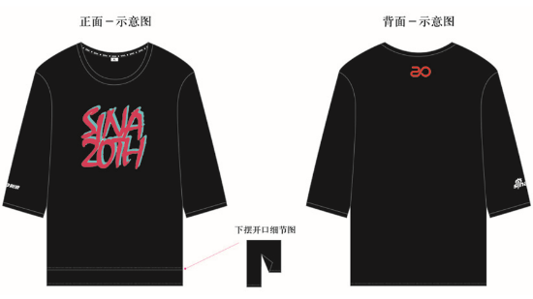
 |  |  | S
 |  |  | M
 |  |  | L
 |  |  | XL
 |  |  | 2XL
 |  |  | 3XL
 |  |  | 4XL
个性款（七分袖）彩色字母 | sina20年定制 | 白色 | XS |  |  |  | 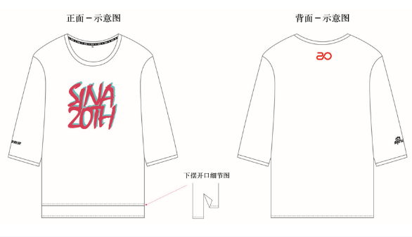
 |  |  | S
 |  |  | M
 |  |  | L
 |  |  | XL
 |  |  | 2XL
 |  |  | 3XL
 |  |  | 4XL
个性款（七分袖）彩色字母 | sina20年定制 | 灰色 | XS |  |  |  | 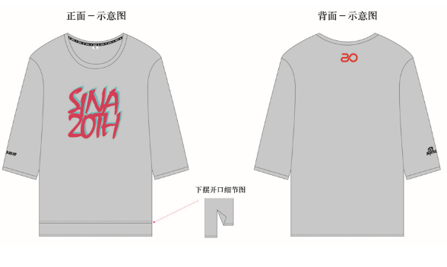
 |  |  | S
 |  |  | M
 |  |  | L
 |  |  | XL
 |  |  | 2XL
 |  |  | 3XL
 |  |  | 4XL
个性款（七分袖）单色字母 | sina20年定制 | 黑色 | XS |  |  |  | 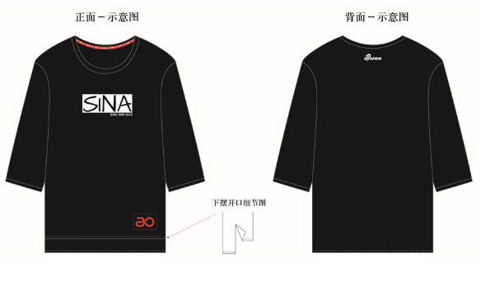
 |  |  | S
 |  |  | M
 |  |  | L
 |  |  | XL
 |  |  | 2XL
 |  |  | 3XL
 |  |  | 4XL
个性款（七分袖）单色字母 | sina20年定制 | 白色 | XS |  |  |  | 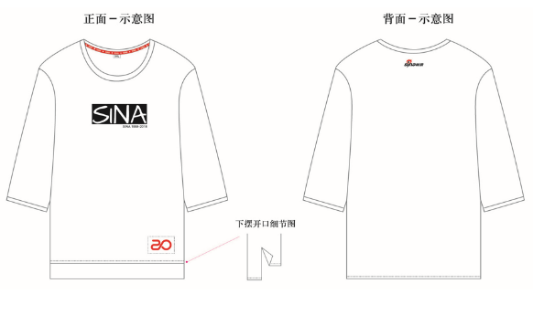
 |  |  | S
 |  |  | M
 |  |  | L
 |  |  | XL
 |  |  | 2XL
 |  |  | 3XL
 |  |  | 4XL
个性款（七分袖）单色字母 | sina20年定制 | 灰色 | XS |  |  |  | 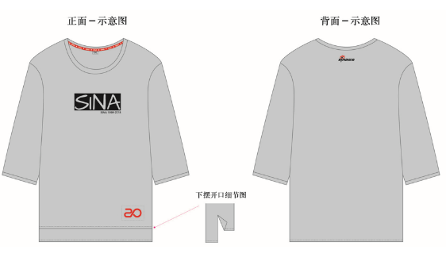
 |  |  | S
 |  |  | M
 |  |  | L
 |  |  | XL
 |  |  | 2XL
 |  |  | 3XL
 |  |  | 4XL

经典款版型尺寸参考
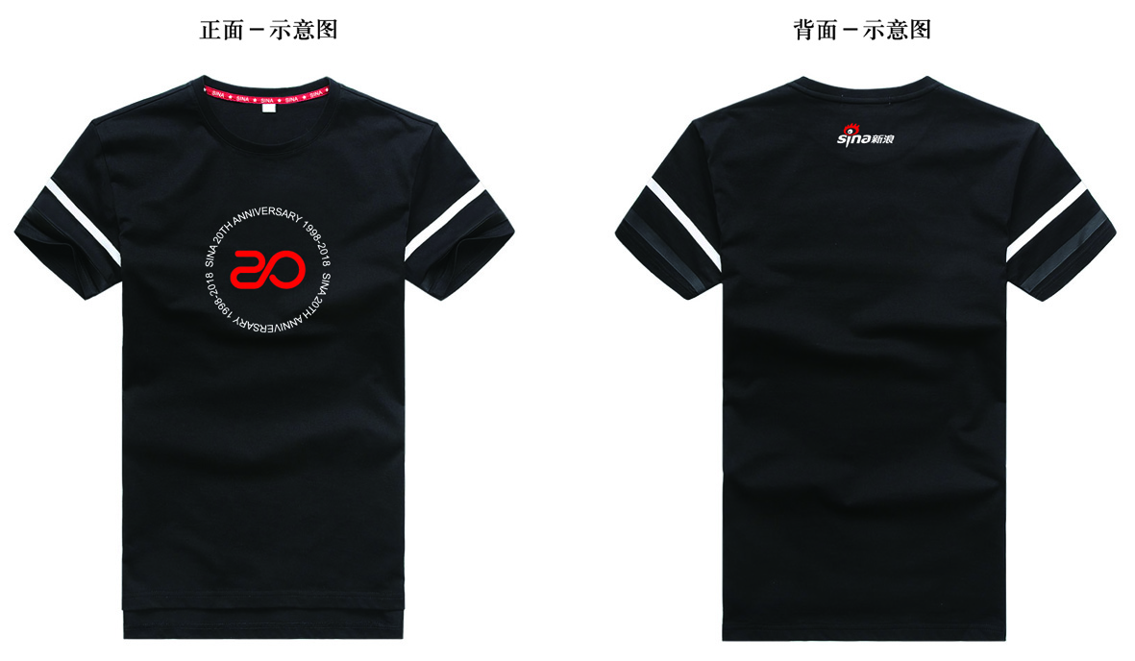
商务短T尺寸版型参考
 | 度量方法 | XS | S | M | L | XL | 2XL | 3XL | 4XL
胸围 | 腋下1CM处测量 | 84 | 88 | 96 | 100 | 104 | 108 | 112 | 116
肩宽 |  | 33 | 35 | 39 | 41 | 43 | 45 | 47 | 49
摆围 |  | 82 | 86 | 94 | 98 | 102 | 106 | 110 | 114
衣长 | 后中测量 | 56 | 60 | 64 | 66 | 68 | 70 | 72 | 74
袖长 |  | 14.5 | 15.5 | 17.5 | 18.5 | 19.5 | 20.5 | 21.5 | 22.5
袖口 |  | 28 | 29.5 | 32.5 | 34 | 35.5 | 37 | 38.5 | 40
领高 |  | 1.3 | 1.3 | 1.3 | 1.3 | 1.3 | 1.3 | 1.3 | 1.3

适合身高 |  | 150-155 | 155-160 | 160-165 | 165-170 | 170-175 | 175-180 | 180-185 | 185-190
 |  | 45-50KG | 50KG以下 | 50-55KG | 55KG-60KG | 60KG-70KG | 70-75KG | 75-85KG | 90KG以上

个性款版型尺寸参考
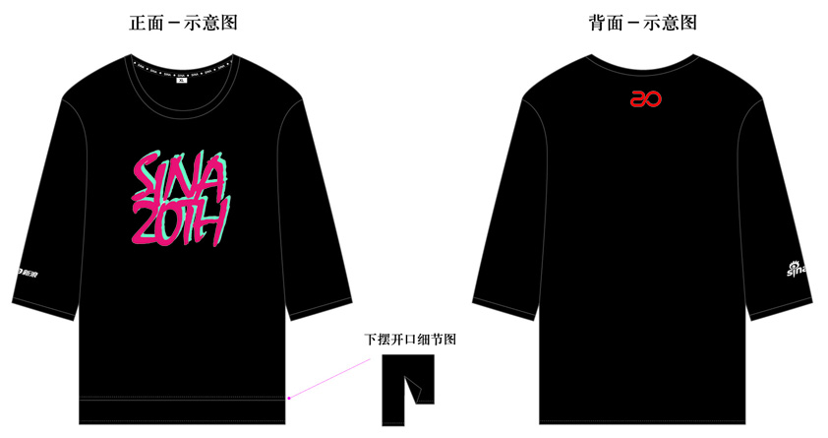
七分袖尺寸版型参考
 |  | XS | S | M | L | XL | 2XL | 3XL | 4XL
胸围 |  | 102 | 106 | 110 | 114 | 118 | 120 | 124 | 128
肩宽 |  | 54 | 56 | 58 | 60 | 62 | 64 | 66 | 68
下摆 |  | 96 | 100 | 104 | 108 | 112 | 116 | 120 | 124
衣长 | 后中测量 | 60.5 | 62.5 | 64.5 | 66.5 | 68.5 | 70.5 | 72.5 | 73.5
袖长 |  | 24 | 25 | 26 | 27 | 28 | 29 | 30 | 30.5
袖口 | 半量 | 17.5 | 18 | 18.5 | 19 | 19.5 | 20 | 20.5 | 21
领高 |  | 1.3 | 1.3 | 1.3 | 1.3 | 1.3 | 1.3 | 1.3 | 1.3
脚高 |  | 2 | 2 | 2 | 2 | 2 | 2 | 2 | 2
袖口高 |  | 3.5 | 3.5 | 3.5 | 3.5 | 3.5 | 3.5 | 3.5 | 3.5

参考身高 |  | 150-155 | 155-160 | 160-165 | 165-170 | 170-175 | 175-180 | 180-185 | 185-190
参考体重 |  | 45-50KG | 50KG以下 | 50-55KG | 55KG-60KG | 60KG-70KG | 70-75KG | 75-85KG | 90KG以上

